信用交易
融资融券市场交易数据统计(2023-11-02)

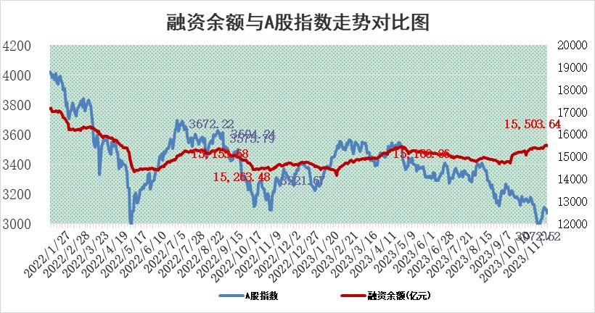
标的证券 | 融资融券余额（亿元） | 融资余额（亿元） | 融券余额（亿元） | 融资买入额（亿元） | 融资融券规模变化（亿元） | 融资余额增幅(‰) | 融券余额增幅(%)
统计数据 | 16,309.22 | 15,503.64 | 802.27 | 564.03 | -38.30 | -1.46 | -1.92

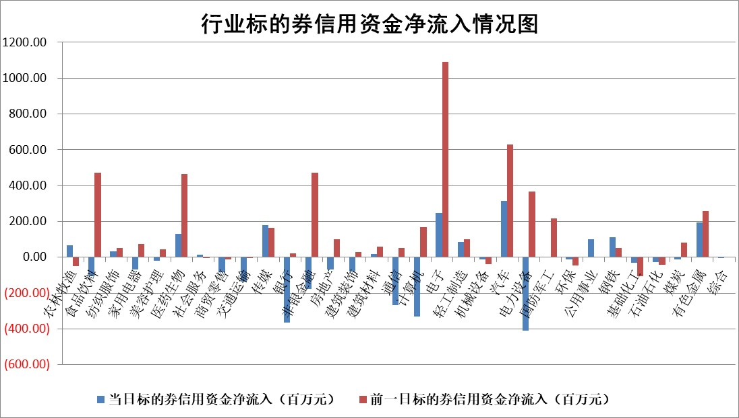

 |  |  |  |  |  |  |  | 2

标的基金代码 | 标的基金简称 | 融资余额/市值(%) | 融资余额增幅(%) | 融资买入额/成交金额(%) | （融资余额净增额-融券余额净增额）/市值(‱) | 融券余额降幅(%) | ABS[（融资余额净增额-融券余额净增额）/市值净增额-1](%)
159902 | 华夏中小板ETF | 0.00 | 0.00 | 0.00 | 0.00 | 0.00 | 100.00
159915 | 易方达创业板ETF | 3.67 | 3.81 | 40585.48 | 13.36 | -1.39 | 114.03
159919 | 嘉实沪深300ETF | 3.39 | 0.22 | 10.60 | 0.40 | -7.24 | 100.91
159920 | 华夏恒生ETF | 63.79 | -0.52 | 9.89 | -33.22 | -0.29 | 215.06
159922 | 嘉实中证500ETF | 1.05 | 1.49 | 80.57 | 3.48 | 0.88 | 103.60
159925 | 南方沪深300ETF | 0.11 | 5.18 | 0.16 | 0.56 | 0.00 | 101.26
159928 | 消费ETF | 1.04 | -4.56 | 3.59 | -7.89 | -70.57 | 92.07
159934 | 易方达黄金ETF | 244.05 | -0.05 | 35.49 | -11.18 | 0.00 | 156.66
159939 | 全指信息技术ETF | 0.80 | 2.15 | 66.34 | 1.19 | -7.77 | 101.25
159940 | 全指金融地产ETF | 0.11 | 4.66 | 0.04 | 0.49 | 0.00 | 102.23
159995 | 半导体芯片ETF | 2.75 | 2.51 | 150.59 | 7.53 | 3.46 | 105.65
159997 | 天弘中证电子ETF | 1.60 | -0.45 | 4.66 | -0.48 | 1.30 | 99.64
159998 | 天弘中证计算机主题ETF | 0.71 | -0.54 | 0.24 | 1.69 | 14.52 | 101.89
510050 | 华夏上证50ETF | 9.26 | -0.25 | 206.53 | -1.61 | 8.67 | 94.90
510180 | 华安上证180ETF | 0.54 | -0.74 | 1.44 | -0.44 | -11.05 | 98.80
510880 | 华泰柏瑞红利ETF | 0.35 | -2.85 | 0.42 | -1.88 | -38.80 | 109.88
510900 | 易方达恒生H股ETF | 83.87 | -0.23 | 3.53 | -19.64 | 0.00 | 127.94
511010 | 5年期国债ETF | 9.58 | 0.00 | 0.22 | 0.00 | 0.00 | 100.00
511380 | 可转债及可交换债券ETF | 4.74 | -0.10 | 7.39 | -0.46 | 0.00 | 112.57
512000 | 全指证券ETF | 7.94 | 0.40 | 25.88 | 2.56 | -1.68 | 103.79
512010 | 沪深300医药卫生ETF | 4.79 | -0.53 | 131.94 | -1.87 | 3.14 | 96.61
512070 | 沪深300非银ETF | 2.04 | -0.46 | 118.41 | -0.90 | 0.62 | 99.20
512400 | 南方中证申万有色金属ETF | 2.33 | -0.08 | 0.57 | 0.18 | 2.89 | 100.13
512580 | 广发中证环保产业ETF | 1.68 | 0.36 | 0.16 | 0.70 | 1.50 | 100.51
512660 | 国泰中证军工ETF | 3.99 | -0.18 | 18.87 | -3.62 | -15.89 | 98.08
512800 | 华宝中证银行ETF | 14.21 | -2.69 | 1.06 | -39.71 | -2.63 | 41.83
512980 | 广发中证传媒ETF | 0.94 | -0.93 | 287.31 | -1.03 | -1.94 | 101.08
515030 | 华夏中证新能源汽车ETF | 2.70 | -0.39 | 41.53 | -2.14 | -4.86 | 98.57
515050 | 华夏中证5G通信主题ETF | 1.39 | 1.45 | 7.85 | 1.88 | -2.60 | 101.70
515070 | 华夏中证人工智能ETF | 3.22 | -1.41 | 3.81 | -4.50 | 0.75 | 93.20
标的股票比较指标 |  | 融资余额/流通A股市值(%) | 融资余额增幅(%) | 融资买入额/成交金额(%) | （融资余额净增额-融券余额净增额）/流通A股市值(‱) | 融券余额降幅(%) | ABS[（融资余额净增额-融券余额净增额）/流通A股市值净增额-1](%)
前十名标的个股 |  | 阳光城 | 统联精密 | 龙元建设 | 银邦股份 | 中远海科 | 聚赛龙
 |  | 搜于特 | 银邦股份 | 涪陵电力 | 统联精密 | 证通电子 | 菲沃泰
 |  | 紫鑫药业 | 中国广核 | 东华能源 | 普利制药 | 京城股份 | 三一重能
 |  | 嘉凯城 | 翰博高新 | 傲农生物 | 慧博云通 | 美吉姆 | 华利集团
 |  | 宋都股份 | 慧博云通 | 中锐股份 | 富春股份 | 国新能源 | 渤海轮渡
 |  | 美好置业 | 弘讯科技 | 博瑞传播 | 翰博高新 | 川网传媒 | 商络电子
 |  | 中天金融 | 泉峰汽车 | 海亮股份 | 山水比德 | 银邦股份 | 致远互联
 |  | 庞大集团 | 实朴检测 | 和顺科技 | 润达医疗 | 摩恩电气 | 赛伦生物
 |  | 泽达易盛 | 山水比德 | 德马科技 | 凯撒文化 | 冠城大通 | 和顺科技
 |  | 蓝光发展 | 宁波精达 | 纵横股份 | 宁波精达 | 华纺股份 | 中锐股份
后十名标的个股 |  | 步步高 | 英杰电气 | 步步高 | 震有科技 | 时代出版 | 恒辉安防
 |  | 鸿达兴业 | 迪威尔 | 鸿达兴业 | 英杰电气 | 楚天高速 | 泰福泵业
 |  | 天沃科技 | 震有科技 | 天沃科技 | 金钟股份 | 新华传媒 | 华骐环保
 |  | 金圆股份 | 金三江 | 金圆股份 | 三维通信 | 大湖股份 | 苏奥传感
 |  | 哈工智能 | 华锐精密 | 哈工智能 | 步科股份 | 美晨生态 | 川网传媒
 |  | 正邦科技 | 精研科技 | 正邦科技 | 冠龙节能 | 博硕科技 | 久祺股份
 |  | 华铁股份 | 森鹰窗业 | 华铁股份 | 楚天龙 | 旭光电子 | 晓鸣股份 | ;
 |  | 中国中期 | 芯海科技 | 中国中期 | 金三江 | 东方创业 | 神州信息
 |  | 慧辰股份 | 大博医疗 | 慧辰股份 | 恒润股份 | 友阿股份 | 成大生物
 |  | 新华联 | 恒烁股份 | 新华联 | 利和兴 | 浙大网新 | 易华录
说明：1.以上普通交易数据和信用交易数据皆以交易日收盘后数据为基准；2.上述标的证券总数据只计算标的证券市场总数据，不包括从标的证券中调出去标的证券数据，所以与交易所公布的总值略有不同； 3.上述行业采用申万一级行业分类；4.以上标的基金和标的个股中比较的6个指标值中：前5个（从左至右）为正向指标，值越大排名越靠前；第6个为逆向指标，值越小，排名越靠前；5.第6个指标中ABS[]表示求绝对值，其主要用于考量信用资金相对净流入对股价相对净变化的贡献程度；6.数据来源：wind，交易所。

 | 证券代码 | 新增融资余额 | 融资买入额 | 融资买入增幅前10
远大智能 | 002689 | 28175353 | 42268582 | 199%
亚太股份 | 002284 | 21555247 | 34242865 | 82%
赛诺医疗 | 688108 | 72122899 | 101076547 | 78%
湖南发展 | 000722 | 66023557 | 137112987 | 75%
柘中股份 | 002346 | 14584119 | 36845980 | 58%
国城矿业 | 000688 | 24683149 | 48240585 | 54%
兆新股份 | 002256 | 1985058 | 4066269 | 52%
凯美特气 | 002549 | 33806472 | 61340055 | 52%
华昌达 | 300278 | 13474542 | 19303225 | 48%
新华联 | 000620 | 27311937 | 39201759 | 43%

 | 证券代码 | 新增融资余额 | 融资买入额 | 融资买入增幅前10
兔宝宝 | 002043 | 73310337 | 89923983 | 334%
捷昌驱动 | 603583 | 26026415 | 31686727 | 262%
湘财股份 | 600095 | 94196837 | 132280449 | 252%
中谷物流 | 603565 | 49103883 | 60098371 | 234%
中青宝 | 300052 | 24215352 | 31377809 | 98%
顾家家居 | 603816 | 138518545 | 188424210 | 78%
喜临门 | 603008 | 31503289 | 48351944 | 77%
财信发展 | 000838 | 10831830 | 17666790 | 74%
苏州银行 | 002966 | 10578096 | 19143736 | 72%
金诚信 | 603979 | 23858538 | 36098133 | 60%

